＿表＿
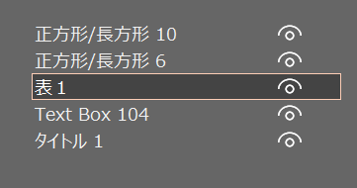
表１
* | * | * | * | * | * | 左の領域を『表１』と名付けておく
* | * | * | "E3" | "F3" | "G3" | ・・・数字の全角半角は紛らわしいので注意。
* | * | * | 0 | "F4" | "G4" | マクロでもこの領域をこの名前で参照する
* | * | * | 0 | "F5" | "G5" | パワーポイントファイル（以下のようになっている）でも
* | * | * | 0 | "F6" | "G6" | 対応する表の図形を同じ名前『表１』としておく。
* | * | * | 0 | "F7" | "G7"
* | * | * | 0 | "F8" | "G8" | 領域の名前はブックにおいて一意にできるので
* | * | * | "E9" | "F9" | "G9" | シートの名前については気を使わなくてよい。
* | * | * | "E10" | "F10" | "G10"
* | * | * | * | * | "G11" |  |  | 左のボタンのマクロ実行で、ダッシュボードから抽出された値が各表に転記される。
* | * | * | * | * | "G12" |  |  | 左のボタンのマクロ実行で各表の数値等をpptファイルに転記できる。
* | * | * | * | * | "G13"

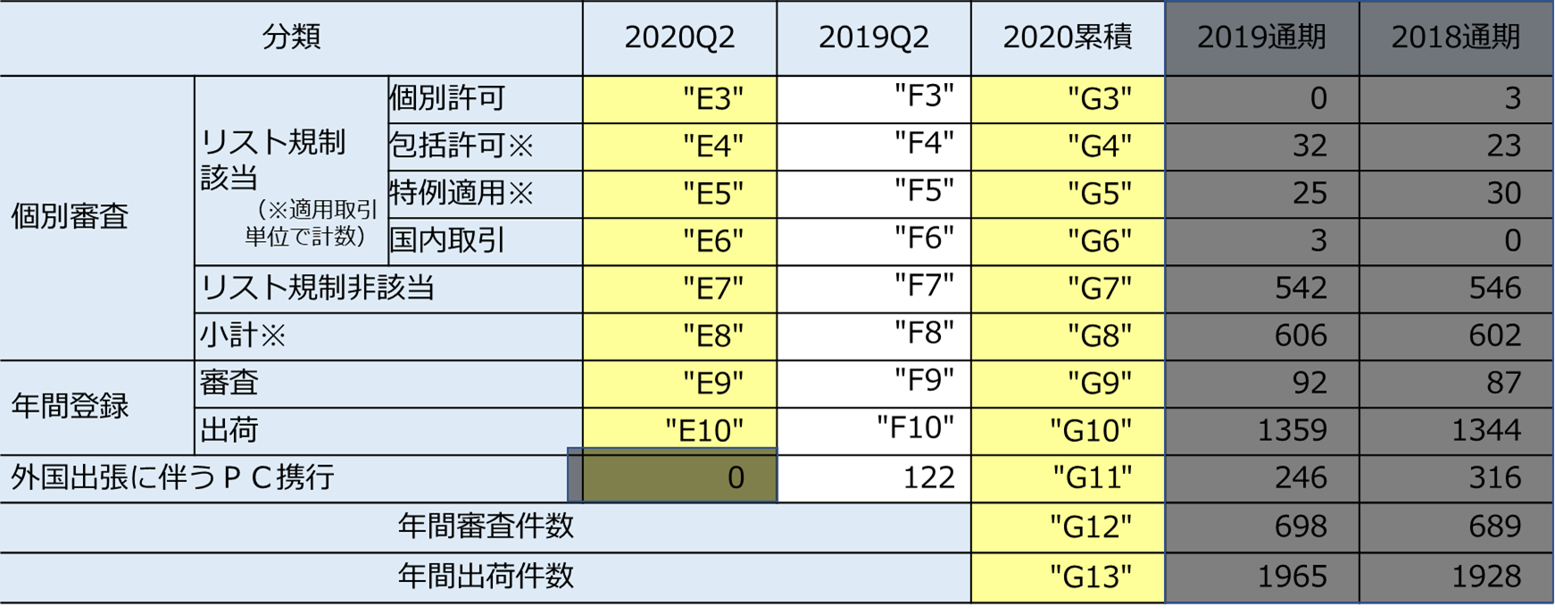

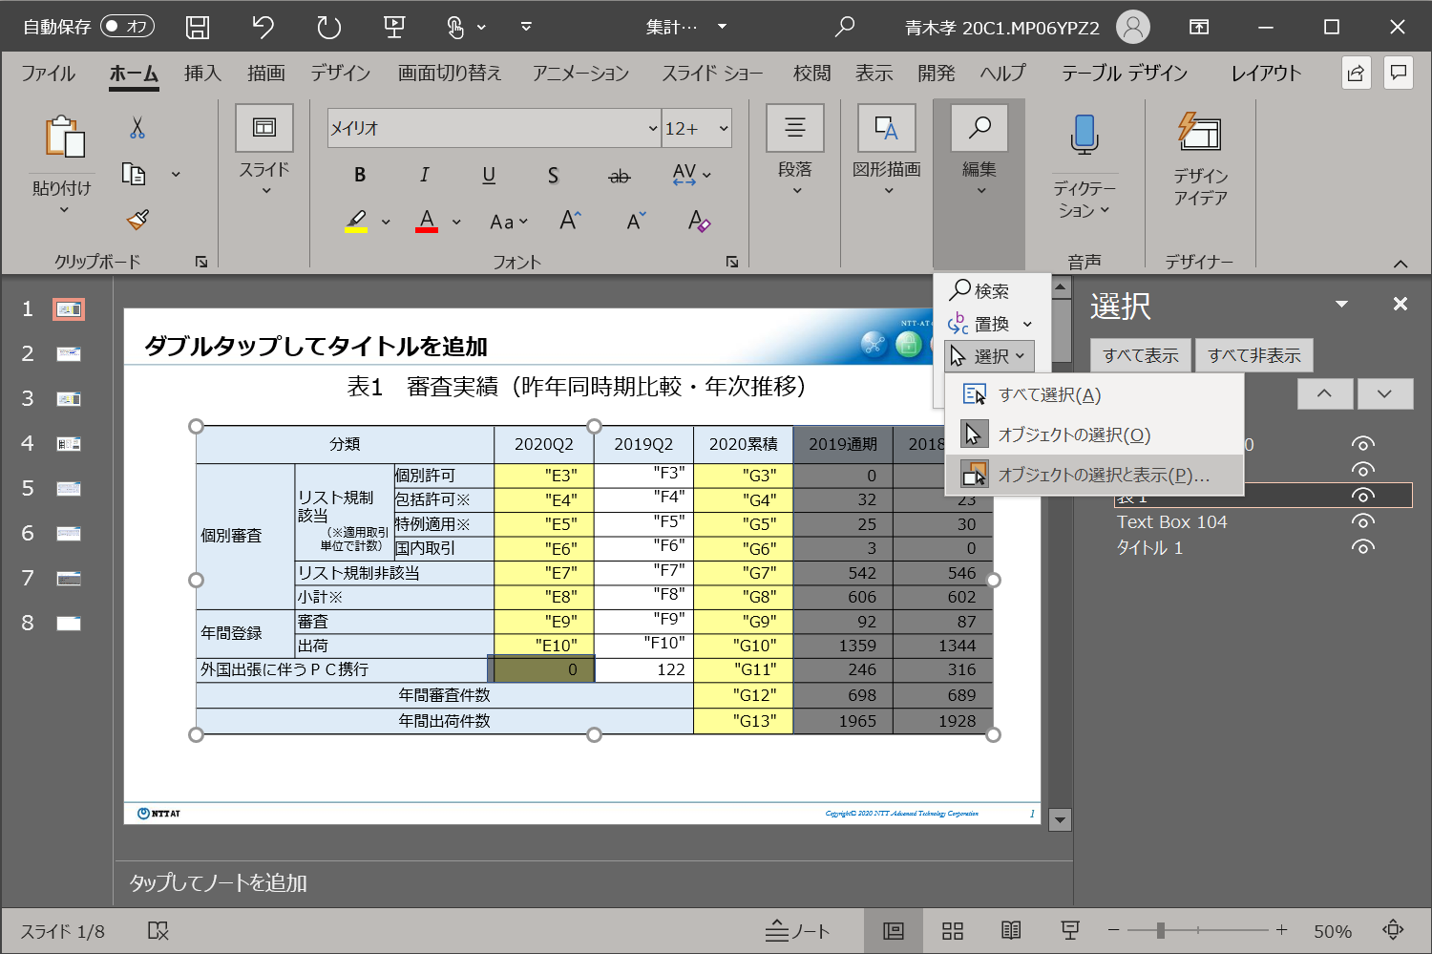

 |  |  |  |  |  |  | パワーポイントファイル（左図）でも
 |  |  |  |  |  |  | 対応する表の図形を同じ名前『表１』としておく。
 |  |  |  |  |  |  | （下図：数字の全角半角が紛らわしいので注意）

＿別表＿
別表１ |  |  |  | 別表２ |  |  | 別表３

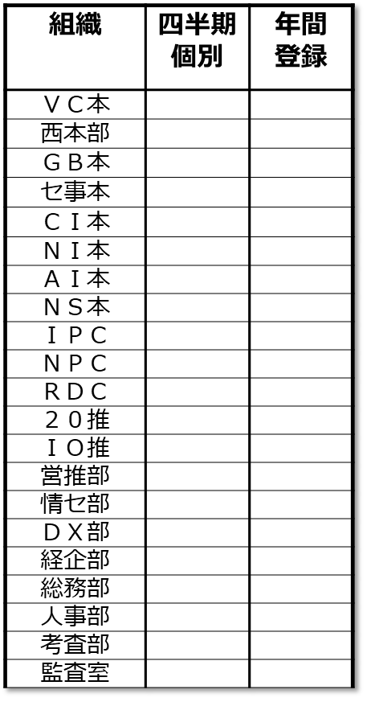
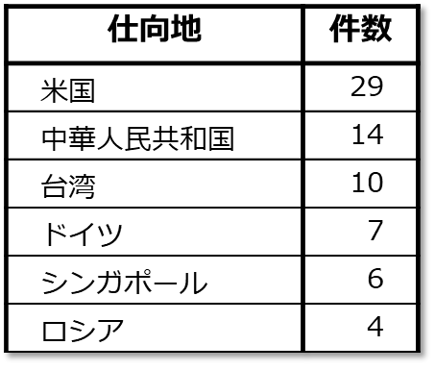
 | * | * | * |  | * | * |  | * | *
 | ＶＣ本 | 0 | * |  | 販売 | 0 |  | アイルランド | 0
 | 西本部 | 0 | * |  | 無償提供 | 0 |  | アメリカ合衆国 | 0
 | ＧＢ本 | 0 | * |  | 展示・デモ | 0 |  | アルゼンチン | 0
 | セ事本 | 0 | * |  | 貸出 | 0 |  | イタリア | 0
 | ＣＩ本 | 0 | * |  | 機器持出し | 0 |  | 英国 | 0
 | ＮＩ本 | 0 | * |  | 製造・評価 | 0 |  | オーストラリア | 0
 | ＡＩ本 | 0 | * |  | 修理・交換 | 0 |  | オーストリア
 | ＮＳ本 | 0 | * |  | 返却 | 0
↑国の数をふやすときは 表の途中で行の挿入をする。 そうすると、名前付き範囲 （別表３）の範囲が拡大される。 また、その際は、空欄にせず"x"など文字を入れておくように。
 | ＩＰＣ | 0 | * |  | プログラム提供 | 0
 | ＮＰＣ | 0 | * |  | 技術提供 | 0
 | ＲＤＣ | 0 | * |  | 技術指導・討論 | 0
 | ２０推 | 0 | * |  | その他の案件 | 0
 | ＩＯ推 | 0 | *
 | 営推部 | 0 | *
 | 情セ部 | 0 | *
 | ＤＸ部 | 0 | *
 | 経企部 | 0 | *
 | 総務部 | 0 | *
 | 人事部 | 0 | *
 | 考査部 | 0 | *
 | 監査室 | 0 | *

 |  | 0
 |  | 0

 |  | 0

 |  | 0
 |  | 0
 |  | 0

＿特一＿
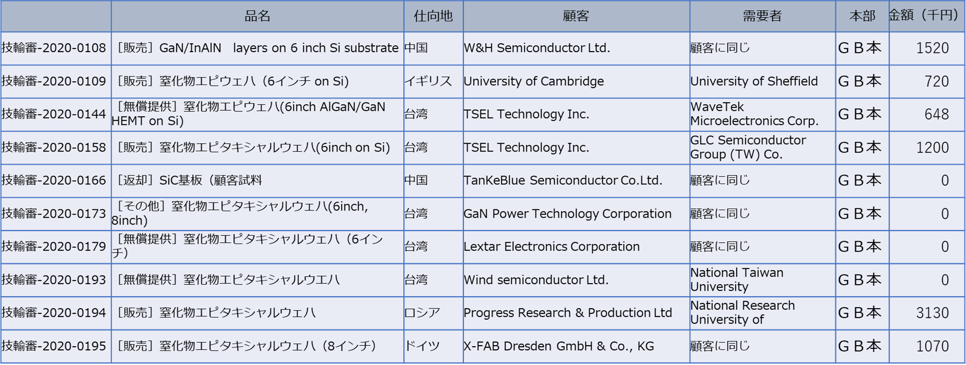
 | 件名 | 仕向地 | 顧客・契約先 | 最終需要者 | 本部 | （千円）
特一包括適用
以下の有効な範囲（４行目から記載のある最後の行まで、かつ、カラムBからカラムH）を『特一包括適用』と名付けること
* | * | * | * | * | * | *

＿特例＿
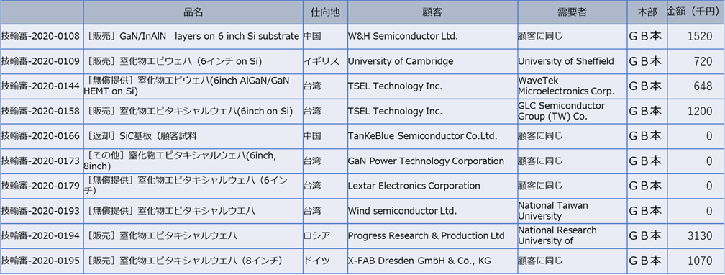
 | 件名 | 仕向地 | 顧客・契約先 | 最終需要者 | 本部 | （千円）
少額特例適用
以下の有効な範囲（５行目から記載のある最後の行まで、かつ、カラムBからカラムH）を『特一包括適用』と名付けること

